MRC
NVL-HX SODIMM 1DPC T3 CPU-DRAM DQ mapping

SoC x64 Channel | NVL-HX SOC | Memory x32 Sub-channels | Byte swapping info | Bit swap info (0-7) |  |  |  |  |  |  |  | Combined
Channel0 | Data Byte-0 | CH A | Data Byte-2 | 3 | 0 | 1 | 2 | 4 | 6 | 7 | 5 | {3, 0, 1, 2, 4, 6, 7, 5}
 | Data Byte-1 |  | Data Byte-3 | 0 | 1 | 3 | 2 | 5 | 7 | 4 | 6 | {0, 1, 3, 2, 5, 7, 4, 6}
 | Data Byte-2 |  | Data Byte-0 | 2 | 3 | 1 | 0 | 5 | 7 | 4 | 6 | {2, 3, 1, 0, 5, 7, 4, 6}
 | Data Byte-3 |  | Data Byte-1 | 1 | 3 | 2 | 0 | 6 | 7 | 4 | 5 | {1, 3, 2, 0, 6, 7, 4, 5}
 | Data Byte-4 | CH B | Data Byte-6 | 5 | 6 | 4 | 7 | 3 | 2 | 1 | 0 | {5, 6, 4, 7, 3, 2, 1, 0}
 | Data Byte-5 |  | Data Byte-4 | 0 | 1 | 3 | 2 | 6 | 5 | 7 | 4 | {0, 1, 3, 2, 6, 5, 7, 4}
 | Data Byte-6 |  | Data Byte-5 | 1 | 0 | 2 | 3 | 5 | 4 | 7 | 6 | {1, 0, 2, 3, 5, 4, 7, 6}
 | Data Byte-7 |  | Data Byte-7 | 0 | 2 | 1 | 3 | 4 | 6 | 7 | 5 | {0, 2, 1, 3, 4, 6, 7, 5}
 |  |  |  | Bit swapping info (0-7)
Channel1 | Data Byte-0 | CH A | Data Byte-2 | 3 | 1 | 5 | 0 | 6 | 2 | 4 | 7 | {3, 1, 5, 0, 6, 2, 4, 7}
 | Data Byte-1 |  | Data Byte-0 | 2 | 0 | 3 | 1 | 4 | 7 | 5 | 6 | {2, 0, 3, 1, 4, 7, 5, 6}
 | Data Byte-2 |  | Data Byte-1 | 2 | 3 | 1 | 0 | 4 | 6 | 7 | 5 | {2, 3, 1, 0, 4, 6, 7, 5}
 | Data Byte-3 |  | Data Byte-3 | 4 | 7 | 5 | 6 | 3 | 0 | 1 | 2 | {4, 7, 5, 6, 3, 0, 1, 2}
 | Data Byte-4 | CH B | Data Byte-4 | 2 | 0 | 3 | 1 | 5 | 4 | 7 | 6 | {2, 0, 3, 1, 5, 4, 7, 6}
 | Data Byte-5 |  | Data Byte-5 | 2 | 0 | 1 | 3 | 5 | 6 | 7 | 4 | {2, 0, 1, 3, 5, 6, 7, 4}
 | Data Byte-6 |  | Data Byte-6 | 0 | 2 | 1 | 3 | 4 | 7 | 5 | 6 | {0, 2, 1, 3, 4, 7, 5, 6}
TO BE UPDATED AS PER ROUTING
 | Data Byte-7 |  | Data Byte-7 | 2 | 0 | 1 | 3 | 4 | 5 | 6 | 7 | {2, 0, 1, 3, 4, 5, 6, 7}

 | NVL-HX DDR5 SODIMM 1DPC
Information required | Details
Memory | x32 DDR5 SODIMM 1DPC
MPN | HMCG66AHBVA
IPN | N39757-001
IL/NIL Mapping | NON-INTERLEAVED
DqByteMap | {2,3,0,1,6,4,5,7}, {2,0,1,3,4,5,6,7}
DQS MapCpu2Dram | {2,3,0,1,6,4,5,7}, {2,0,1,3,4,5,6,7}
SpdData | in module
RComp Resistor | { 100, 100, 100 }
SPD Address | 0xA8
RComp Resistor | { 100, 100, 100 }

DISP
Ports | DDI Port | Connector Type | Remarks | AUX | DDC | HPD | Comments
Combo Phy Port A | DDIA | eDP | eDP 1.5 | DDIA_AUX | NA | DDSP_HPDALV
Combo Phy Port B | DDI4 | HDMI | HDMI 2.1 | DDI_AUX | NA | DDSP_HPD4

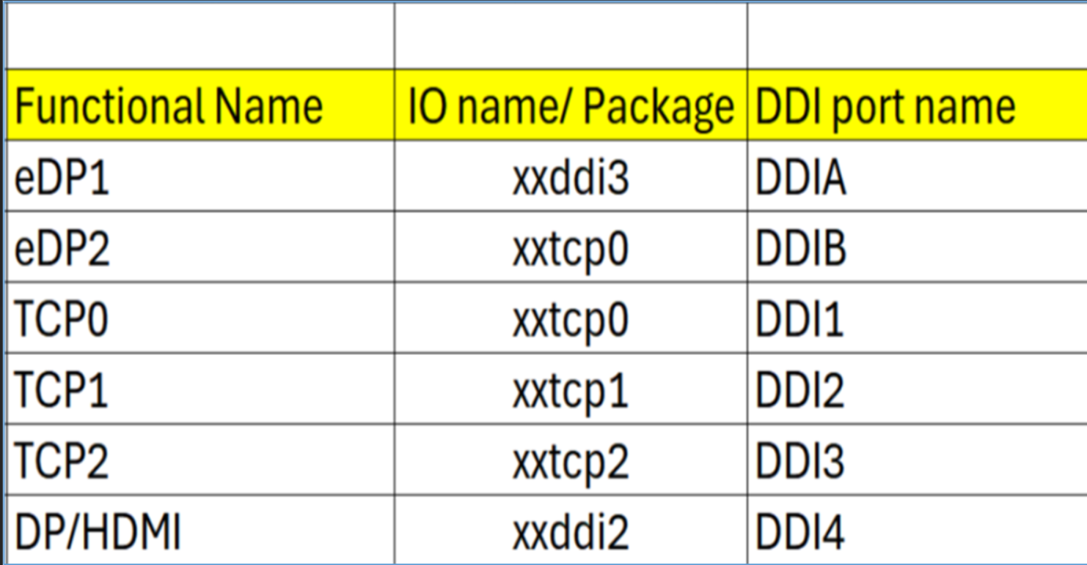
Note : HDMI modules can be plugged on TCP0/1/2 port on NVL-HX T3 RVP to validate HDMI over TCP. Redriver part on module : PS8219QFN46ITR-B0 (Parade) Retimer part on HDMI module : PS8419QFN46ITR-B0 (Parade) Retimer part on RVP01: PS8419QFN46GTR-A1

Package Ball Name | Port Name | Functional Name | Comments
xxddi3 | DDIA | eDP or HDMI
xxddi2 | DDI4 | HDMI
xxtcp0/1/2 | DDI1/2/3 | DP altmode (Type-C) / HDMI using TCSS module | No solder down HDMI
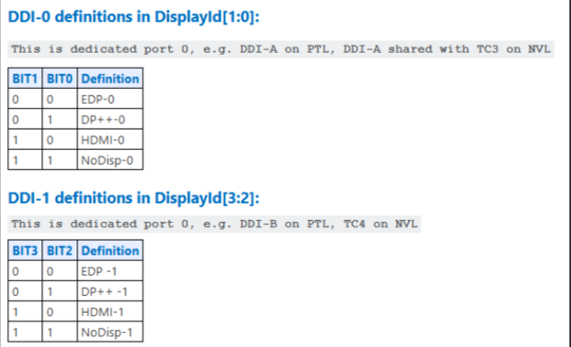
xxtcp0 | DDIB | eDP2 using TCSS module

Display ID | EC I/O EXP | Display
Display ID [1:0] | IO0_[5:4] (DDIA/DDI3)
 | 00 | eDP
 | 01 | DP
 | 10 | HDMI
 | 11 | Reserved
Display ID [3:2] | IO0_[7:6] (DDI-2)
 | 00 | eDP
 | 01 | DP
 | 10 | HDMI
 | 11 | Reserved

Rework_Config
Rework (x4 CEM config on PXPC) enabling
No change in PCIE config
N SILICON - PTL-UPH - Spec | RVP | BIOS/RVP | RVP | RVP | RVP | BIOS | BIOS | SPEC | BIOS/RVP | BIOS/RVP | RVP | RVP | BIOS
N SILICON Bump Name - PTL-UPH | Rework Option2 | PadRstCfg | Pmode | GpioDir | GPIOTxState | GPIRoutConfig - Sx | GPIRoutConfig - S0ix (Only if applicable) | IRQ No | RxEvCfg | RxINV | Term | Pad Voltage | Pad SW Ownership
GPP_B_16_TBT_LSX1_OE | X4_PCIE_SLOT_PWR_EN_N | GPIO reset | GPIO | OUT | Low | NA | NA | RO - 52h | NA | NA | NA | 1.8V | NA

Rework (2x2 MCIO AoB on PXPC (x4 CEM slot)) enabling

N SILICON - PTL-UPH - Spec | RVP | BIOS/RVP | RVP | RVP | RVP | BIOS | BIOS | SPEC | BIOS/RVP | BIOS/RVP | RVP | RVP | BIOS
N SILICON Bump Name - PTL-UPH | Rework Option2 | PadRstCfg | Pmode | GpioDir | GPIOTxState | GPIRoutConfig - Sx | GPIRoutConfig - S0ix (Only if applicable) | IRQ No | RxEvCfg | RxINV | Term | Pad Voltage | Pad SW Ownership
GPP_B_25_ESPI_ALERT1_B | PCIE5_P2_WAKE_N | Deep GPIO reset | GPIO | IN | NA | GPIORoutSCI | NA | RO - 59h | Level | Inverted | NA | 1.8V | ACPI
GPP_A_8_OSSE_SMLCLK | PCIE5_P1_PWR_EN | GPIO reset | GPIO | OUT | High | NA | NA | RO - 5Ah | NA | NA | NA | 1.8V | NA
GPP_A_9_OSSE_SMLDATA | PCIE5_P2_PWR_EN | GPIO reset | GPIO | OUT | High | NA | NA | RO - 5Bh | NA | NA | NA | 1.8V | ACPI
GPP_C_13_SRCCLKREQ4_B | PCIE5_P1_CLKREQ4_N | Default | Native F1 | NA | NA | NA | NA | RO - 3Ah | NA | NA | NA | 1.8V | NA
GPP_C_10_SRCCLKREQ1_B | CLKREQ1_GEN5_BIF_HDR_CEM_N | Default | Native F1 | NA | NA | NA | NA | RO - 23h | NA | NA | NA | 1.8V | NA
TO BE UPDATED by rev 0p7
GPP_C_11_SRCCLKREQ2_B | PCIE5_P2_CLKREQ2_N | Default | Native F1 | NA | NA | NA | NA | RO - 24h | NA | NA | NA | 1.8V | NA
GPP_D_19_TBT_LSX0_OE | PCIE5_P2_PERST_N | GPIO reset | GPIO | OUT | High | NA | NA | RO - 60h | NA | NA | NA | 1.8V | NA
GPP_A_11 | PCIE5_P1_PERST_N | GPIO reset | GPIO | OUT | High | NA | NA | RO - 64h | NA | NA | NA | 1.8V | NA
GPP_A_12 | PCIE5_P1_WAKE_N | Deep GPIO reset | GPIO | IN | NA | GPIOIRourSCI | NA | RO - 67h | Level | Inverted | NA | 1.8V | NA
GPP_E_2_CPU_GP_3_VRALERT_B_ISH_GP_10 | PCIE5_P2_PRSNT_N | Deep GPIO reset | GPIO | IN | NA | GPIOIRoutSCI | NA | RO - 70h | Level | Inverted | NA | 1.8V | ACPI
GPP_F_17_THC1_SPI2_CS_B_A_ISH_SPI_CS_B_GSPI1_CS0_B | PCIE5_P1_PRSNT_N | Deep GPIO reset | GPIO | IN | NA | GPIOIRoutSCI | NA | RO - 41h | Level | Inverted | NA | 1.8V | NA

PCIe Controller | FIA | USB3.2 Host Port # | Gbe # | PCIe Gen3/ 4/ 5 Port # | Root Port# | LNREV | RPCFG | Board Config | Speed | ClkReq # | ClkSrc # | Connector type | Remarks
PCIe Gen4 PXPA | FIA_PG |  | GbE | PCIe4_P1 | 1 (PXPA1) | No | 4x1 | GbE | Gen2 | CLKREQ3 | CLKSRC3 | GbE | Jacksonville
 |  |  |  | PCIe4_P2 | 2 (PXPA2) |  |  | - | - | - | - | - | -
 |  |  |  | PCIe4_P3 | 3 (PXPA3) |  |  | - | - | - | - | - | -
 |  |  |  | PCIe4_P4 | 4 (PXPA4) |  |  | - | - | - | - | - | -
PCIe Gen4 PXPB | FIA_X |  |  | PCIe4_P5 | 5 (PXPB1) | No | 1x4 | PCIe | Gen4 | CLKREQ6 | CLKSRC6 | SSD (M.2) | Gen4 M.2 SSD (This connector is planned to use with MCIO AoB)
 |  |  |  | PCIe4_P6 |  |  |  | PCIe
 |  |  |  | PCIe4_P7 |  |  |  | PCIe
 |  |  |  | PCIe4_P8 |  |  |  | PCIe
PCIe Gen5 PXPC | FIA_P5X4 |  |  | PCIe5_P1 | 9 (PXPC1) | No | 1x2 (CLKREQ4) | PCIe | Gen5 | CLKREQ1 | CLKSRC1 to be made free-running | x4 CEM Slot | x4 PCIe slot ---> on MCIO AoB, it is planned to use as 2 x2 PCIe config. (This connector is planned to use with MCIO AoB)
 |  |  |  | PCIe5_P2 |  |  |  | PCIe
 |  |  |  | PCIe5_P3 | 10 (PXPC2) |  | 1x2 (CLKREQ2) | PCIe
 |  |  |  | PCIe5_P4 |  |  |  | PCIe
PCIe Gen5 PXPD , PXPE (Supported on H segment) | FIA_P5X8 |  |  | PCIe5_P5 | 11 (PXPD) | No | 1x8 | PCIe | Gen5 | CLKREQ0 | CLKSRC0 | x8 CEM Slot | Graphics card (Supported on H segment)
 |  |  |  | PCIe5_P6 |  |  |  | PCIe
 |  |  |  | PCIe5_P7 |  |  |  | PCIe
 |  |  |  | PCIe5_P8 |  |  |  | PCIe
 |  |  |  | PCIe5_P9 |  |  |  | PCIe
 |  |  |  | PCIe5_P10 |  |  |  | PCIe
 |  |  |  | PCIe5_P11 |  |  |  | PCIe
 |  |  |  | PCIe5_P12 |  |  |  | PCIe

Rework (2x2 MCIO AoB on PXPB (Gen4 M.2 slot)) enabling

N SILICON - PTL-UPH - Spec | RVP | BIOS/RVP | RVP | RVP | RVP | BIOS | BIOS | SPEC | BIOS/RVP | BIOS/RVP | RVP | RVP | BIOS
N SILICON Bump Name - PTL-UPH | Rework Option2 | PadRstCfg | Pmode | GpioDir | GPIOTxState | GPIRoutConfig - Sx | GPIRoutConfig - S0ix (Only if applicable) | IRQ No | RxEvCfg | RxINV | Term | Pad Voltage | Pad SW Ownership
GPP_B_25_ESPI_ALERT1_B | PCIE5_P2_WAKE_N | Deep GPIO reset | GPIO | IN | NA | GPIORoutSCI | NA | RO - 59h | Level | Inverted | NA | 1.8V | ACPI
GPP_A_8_OSSE_SMLCLK | PCIE5_P1_PWR_EN | GPIO reset | GPIO | OUT | High | NA | NA | RO - 5Ah | NA | NA | NA | 1.8V | NA
GPP_A_9_OSSE_SMLDATA | PCIE5_P2_PWR_EN | GPIO reset | GPIO | OUT | High | NA | NA | RO - 5Bh | NA | NA | NA | 1.8V | ACPI
GPP_C_13_SRCCLKREQ4_B | PCIE5_P1_CLKREQ4_N | Default | Native F1 | NA | NA | NA | NA | RO - 3Ah | NA | NA | NA | 1.8V | NA
GPP_D_18_SRCCLKREQ6_B | CLKREQ6_GEN4_BIF_HDR_SSD_N | Default | Native F1 | NA | NA | NA | NA | RO - 3Ch | NA | NA | NA | 1.8V | NA
GPP_C_11_SRCCLKREQ2_B | PCIE5_P2_CLKREQ2_N | Default | Native F1 | NA | NA | NA | NA | RO - 24h | NA | NA | NA | 1.8V | NA
GPP_D_19_TBT_LSX0_OE | PCIE5_P2_PERST_N | GPIO reset | GPIO | OUT | High | NA | NA | RO - 60h | NA | NA | NA | 1.8V | NA
GPP_A_11 | PCIE5_P1_PERST_N | GPIO reset | GPIO | OUT | High | NA | NA | RO - 64h | NA | NA | NA | 1.8V | NA
GPP_A_12 | PCIE5_P1_WAKE_N | Deep GPIO reset | GPIO | IN | NA | GPIOIRourSCI | NA | RO - 67h | Level | Inverted | NA | 1.8V | NA
GPP_E_2_CPU_GP_3_VRALERT_B_ISH_GP_10 | PCIE5_P2_PRSNT_N | Deep GPIO reset | GPIO | IN | NA | GPIOIRoutSCI | NA | RO - 70h | Level | Inverted | NA | 1.8V | ACPI
GPP_F_17_THC1_SPI2_CS_B_A_ISH_SPI_CS_B_GSPI1_CS0_B | PCIE5_P1_PRSNT_N | Deep GPIO reset | GPIO | IN | NA | GPIOIRoutSCI | NA | RO - 41h | Level | Inverted | NA | 1.8V | NA

PCIe Controller | FIA | USB3.2 Host Port # | Gbe # | PCIe Gen3/ 4/ 5 Port # | Root Port# | LNREV | RPCFG | Board Config | Speed | ClkReq # | ClkSrc # | Connector type | Remarks
PCIe Gen4 PXPA | FIA_PG |  | GbE | PCIe4_P1 | 1 (PXPA1) | No | 4x1 | GbE | Gen2 | CLKREQ3 | CLKSRC3 | GbE | Jacksonville
 |  |  |  | PCIe4_P2 | 2 (PXPA2) |  |  | - | - | - | - | - | -
 |  |  |  | PCIe4_P3 | 3 (PXPA3) |  |  | - | - | - | - | - | -
 |  |  |  | PCIe4_P4 | 4 (PXPA4) |  |  | - | - | - | - | - | -
PCIe Gen4 PXPB | FIA_X |  |  | PCIe4_P5 | 5 (PXPB1) | No | 1x2 (CLKREQ4) | PCIe | Gen4 | CLKREQ6 | CLKSRC6 to be made free-running | SSD (M.2) | Gen4 M.2 SSD (This connector is planned to use with MCIO AoB)
 |  |  |  | PCIe4_P6 |  |  |  | PCIe
 |  |  |  | PCIe4_P7 | 7 (PXPB3) |  | 1x2 (CLKREQ2) | PCIe
 |  |  |  | PCIe4_P8 |  |  |  | PCIe
PCIe Gen5 PXPC | FIA_P5X4 |  |  | PCIe5_P1 | 9 (PXPC1) | No | 1x4 | PCIe | Gen5 | CLKREQ1 | CLKSRC1 | SSD (M.2) / x4 CEM Slot | Gen5 SSD / x4 PCIe slot (This connector is planned to use with MCIO AoB)
 |  |  |  | PCIe5_P2 |  |  |  | PCIe
 |  |  |  | PCIe5_P3 |  |  |  | PCIe
 |  |  |  | PCIe5_P4 |  |  |  | PCIe
PCIe Gen5 PXPD , PXPE (Supported on H segment) | FIA_P5X8 |  |  | PCIe5_P5 | 11 (PXPD) | No | 1x8 | PCIe | Gen5 | CLKREQ0 | CLKSRC0 | x8 CEM Slot | Graphics card (Supported on H segment)
 |  |  |  | PCIe5_P6 |  |  |  | PCIe
 |  |  |  | PCIe5_P7 |  |  |  | PCIe
 |  |  |  | PCIe5_P8 |  |  |  | PCIe
 |  |  |  | PCIe5_P9 |  |  |  | PCIe
 |  |  |  | PCIe5_P10 |  |  |  | PCIe
 |  |  |  | PCIe5_P11 |  |  |  | PCIe
 |  |  |  | PCIe5_P12 |  |  |  | PCIe

Enabling Touch panels(THC0 and THC1) with LPSS I2C
No change in HSIO config
N SILICON - PTL-UPH - Spec | RVP | BIOS/RVP | RVP | RVP | RVP | BIOS | BIOS | SPEC | BIOS/RVP | BIOS/RVP | RVP | RVP | BIOS
N SILICON Bump Name - PTL-UPH | Rework Option | PadRstCfg | Pmode | GpioDir | GPIOTxState | GPIRoutConfig - Sx | GPIRoutConfig - S0ix (Only if applicable) | IRQ No | RxEvCfg | RxINV | Term | Pad Voltage | Pad SW Ownership
GPP_E_7_DDPA_CTRLCLK | TCH_PNL2_PWR_EN | GPIO reset | GPIO | OUT | High | NA | NA | RO - 61h | NA | NA | NA | 1.8V | NA
GPP_E_16_THC0_SPI1_RST_B | THC0_SPI1_RST_N_TCH_PNL1 | GPIO reset | GPIO | OUT | High | NA | NA | RO - 6Ah | NA | NA | NA | 1.8V | NA
GPP_E_18_THC0_SPI1_INT_B | THC0_SPI1_INT_N_TCH_PNL1 | Default | GPIO | IN | NA | GPIRoutIoapic | NA | RO - 6Ch | Edge | Inverted | NA | 1.8V | NA
GPP_F_16_THC1_SPI2_RST_B_A_GSPI0_CLK | THC1_SPI2_RST_N_TCH_PNL2 | GPIO reset | GPIO | OUT | High | NA | NA | RO - 52h | NA | NA | NA | 1.8V | NA

